Sheet1
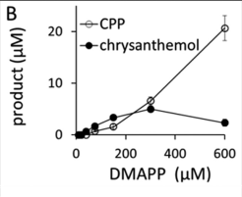
DATOS

Km | 196 | uM
vmax | 0.0028 | min-1

DMAPP | 3.00E-04 | molar
chrysanthemol | 5.00E-06 | molar
CPP | 5.00E-06 | molar
yield | 0.016666666667

PM prenol | 86.132 | g/mol
PM chrysant. | 154.25 | g/mol
PM Ácido | 160.178 | g/mol
PM Feromona | 296.428 | g/mol
 |  |  | % de demanda | 0.2
Demanda | 5.2 | gr/yr | tiempo | 96 | hr
Demanda | 0.017542202491 | mol

Cultivo | 3508.4404982 | L/yr
 | 9.6121657485
Batch | 38.448662994 | L
Req Prenol | 0.011534598898 | mol
Req Prenol | 0.9934980723

